Концепт корпуса
Кухня "Концепт 720"
Корпус: ЛДСП 16 мм "дуб сонома"
Задняя стенка-ДВП 3 мм "дуб сонома"
Ящики: Метабокс |  |  | Предложение со склада Москва
Стоимость без ручек, столешницы и цоколя
Цоколь: ЛДСП16 Дуб сонома h=100 |  |  | Март 2018года
Опоры: H-100мм регулир.
Подвесы: Регулируемые |  |  | Цена склад Москва , в т.ч. НДС 18%
Модель "Концепт 720" предусматривает универсальный(уникальный) подход к оптимизации торговых и складских площадей. Большая вариативность в подборе комплектов и цветовых решений, поможет продавцу иметь широкое предложение, не затоваривая склад лишним ассортиментом. Широкая модульная линейка позволяет выстроить кухню любой сложности и конфигурации. Корпуса с горизонтальными фасадами укомплектованы газовыми амортизаторами (лифтами), корпуса с ящиками - метабоксами. Напольные тумбы стоят на регулируемых пластиковых опорах. Цоколь ДСП h-100мм, крепится к опорам клипсами. Шкафы-сушки укомплектованы белыми сушками. Однодверные корпуса имеют универсальную пробивку и могут быть как с левым, так и правым открыванием. Фасады упаковываются в коробки из гофрокартона отдельно от корпусов, что позволяет сформировать удобную складскую логистику. Мебель может отгружаться без цоколей, столешниц и ручек, что даёт возможность предоставить конечному покупателю подобрать эти детали самостоятельно, ощутить себя дизайнером. В ассортименте данной программы 34-е фрезы и более 40-а пленок. Единый цвет корпуса очень хорошо сочетается со всеми предложенными моделями фасадов. Возможны цветовые комбинации двух цветов в одной кухне. Снижает финансовые риски при выбытии неходовых цветов, достаточно вывести только фасады.

№ | Изделие/ наименование | Изделие /Описание | Изделие/ Конструктивная схема | Цена корпуса изделия, без фасада с НДС
1 | КТ-15 | Тумба 15. Одна дверь. Одна полка. Габариты корпуса: 720х150х500 |  | 968р.

2 | КТ-30 | Тумба 30. Одна дверь. Одна полка. Габариты корпуса: 720х300х500 | 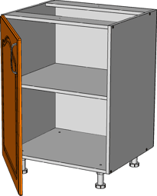 | 1,150р.

3 | КТ-40 | Тумба 40. Одна дверь. Одна полка. Габариты корпуса: 720х400х500 |  | 1,279р.

4 | КТ-45 | Тумба 45. Одна дверь. Одна полка. Габариты корпуса: 720х450х500 |  | 1,339р.

5 | КТ-50 | Тумба 50. Одна дверь. Одна полка. Габариты корпуса: 720х500х500 |  | 1,398р.

6 | КТ-60 | Тумба 60. универсально 1 или 2 двери. Одна полка. Габариты корпуса: 720х600х500 | 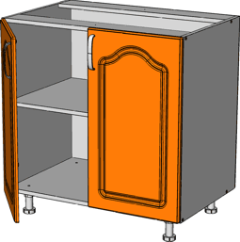 | 1,571р.

8 | КТ-80 | Тумба 80. Две двери. Одна полка. Габариты корпуса: 720х800х500 |  | 1,804р.

12 | КТд+я(м)-40 | Тумба 40. Одна дверь. Одна полка. Один ящик метабокс. Габариты корпуса: 720х400х500 | 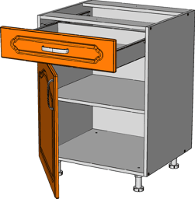 | 1,789р.

13 | КТ2я(м)-60 | Тумба 60. Два ящика метабокс. Габариты корпуса: 720х600х500 | 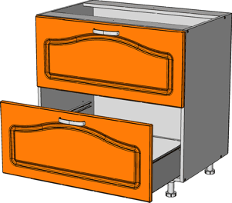 | 2,602р.

14 | КТ2я(м)-80 | Тумба 80. Два ящика метабокс. Габариты корпуса: 720х800х500 |  | 2,924р.

15 | КТ3я(м)-40 | Тумба 40 с 3-мя ящиками метабокс . Габариты корпуса: 720х400х500 |  | 2,661р.

16 | КТ3я(м)-60 | Тумба 60 с 3-мя ящиками метабокс. Габариты корпуса: 720х600х500 | 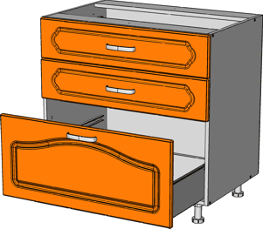 | 3,073р.

17 | КП2д-40 2,04м | Пенал 40. Три полки. Габариты корпуса: 2040х400х550 |  | 2,958р.

19 | КПпечь-60 2,04м | Пенал 60. под встраиваемый духовой шкаф. Габариты корпуса: 2040х600х550 |  | 3,395р.

20 | КТпечь(м)-60 | Тумба 60, под встраиваемую печь. Ящик метабокс Габариты корпуса: 720х600х500 | 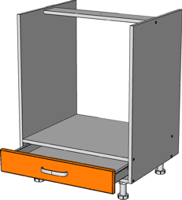 | 1,588р.

21 | КТпз-36 | Тумба 36, со скосом полок на 30гр. Одна дверь, одна полка. Габариты корпуса: 720х360х500 |  | 1,579р.

22 | КТу-80 | Тумба угловая 80. Экран и лицевая планка ДСП. Одна дверь.. Габариты корпуса: 720х800х500 | 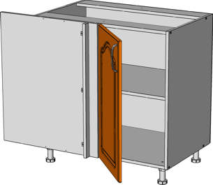 | 1,958р.

23 | КШ-15 | Шкаф-15. Одна дверь. Одна полка. Габариты корпуса: 720х150х300 |  | 675р.

24 | КШ-30 | Шкаф-30. Одна дверь. Одна полка. Габариты корпуса: 720х300х300 | 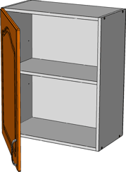 | 815р.

 |  | Шкаф-30. Одна дверь со стеклом. Одна полка. Габариты корпуса: 720х300х300

25 | КШ-40 | Шкаф-40. Одна дверь. Одна полка. Габариты корпуса: 720х400х300 |  | 923р.

 |  | Шкаф-40. Одна дверь со стеклом. Одна полка. Габариты корпуса: 720х300х300

26 | КШ-45 | Шкаф-45. Одна дверь. Одна полка. Габариты корпуса: 720х450х300 |  | 972р.

27 | КШ-50 | Шкаф-50. Одна дверь. Одна полка. Габариты корпуса: 720х500х300 |  | 1,018р.

28 | КШ-60 | Шкаф-60. Универсальный на 1 или 2 двери. Одна полка. Габариты корпуса: 720х600х300 | 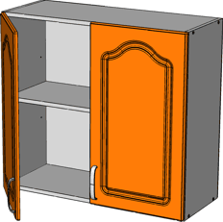 | 1,162р.

 |  | Шкаф-60. со стеклом 2 двери. Одна полка. Габариты корпуса: 720х600х300

30 | КШ-80 | Шкаф-80. Две двери. Одна полка. Габариты корпуса: 720х800х300 |  | 1,351р.

 |  | Шкаф-80. со стеклом 2 двери. Одна полка. Габариты корпуса: 720х800х300

32 | КШв-50(360) | Шкаф-50. Одна горизонтальная дверь. Габариты корпуса: 360х500х300 |  | 761р.

33 | КШв-60(360) | Шкаф-60. Одна горизонтальная дверь. Габариты корпуса: 360х600х300 |  | 928р.

 | КШв-60(360) | Шкаф-60. Одна горизонтальная дверь со стеклом. Габариты корпуса: 360х600х300 |  | 928р.

34 | КШв-80(360) | Шкаф-80. Одна горизонтальная дверь. Габариты корпуса: 360х800х300 |  | 1,051р.

35 | КШпз-36 | Шкаф-36 , со скосом полок на 30гр. Одна дверь. Левая и правая конструкции. Габариты корпуса: 720х360х300 | 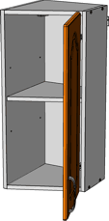 | 1,123р.

 |  | Шкаф-36 , со скосом полок на 20гр. Одна дверь. Дверь со стеклом. Левая и правая конструкции. Габариты корпуса: 720х360х301

36 | КШу-60 | Шкаф угловой-60. Одна дверь. Одна полка. Габариты корпуса: 720х600х600 | 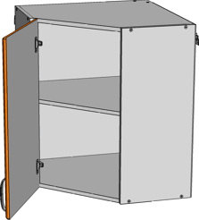 | 1,712р.

 |  | Шкаф угловой-60. Одна дверь со стеклом. Одна полка. Габариты корпуса: 720х600х600

34 | СШг-60 | Шкаф-60. Две горизонтальная дверь, открывание гармошка "Aventos" фирмы "Blum" 20F2200.05 (вес фас. от 3,611 до 7,639кг.) Габариты корпуса: 720х600х300 | 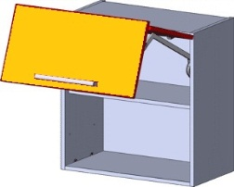 | 7,437р.

35 | СШг-80 | Шкаф-80. Две горизонтальная дверь, открывание гармошка "Aventos" фирмы "Blum" 20F2500.05 (вес фас. от 7,431 до 14,097кг.). Габариты корпуса: 720х800х300 |  | 7,627р.

38 | Пилястра 715*50 с коробом (только в коллекции Ваниль), шт. |  |  | 530р.
39 | Профиль-корона 2,4 шт. |  | см. в коллекциях

1 | Цоколь ДСП 100ммх2800мм. (белый, дуб сонома) |  | 232
3 | *Доп полка для КП2д(х)-60 540х568 |  | 189
* | Пенал под холодильник можно комплектовать дополнительными полками

Концепт корпуса+фасады
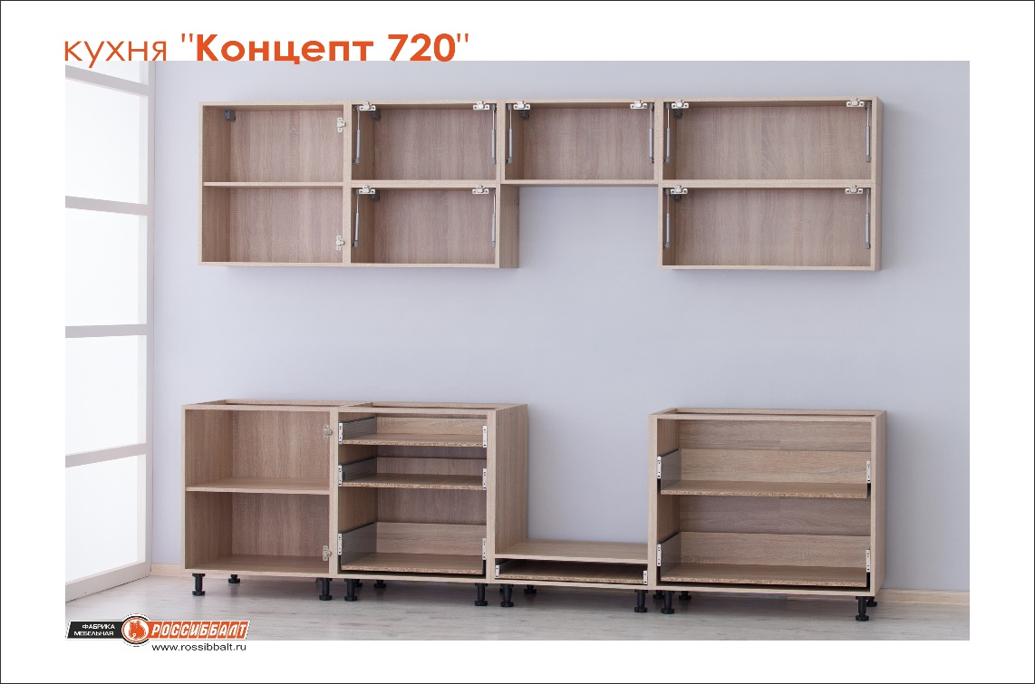
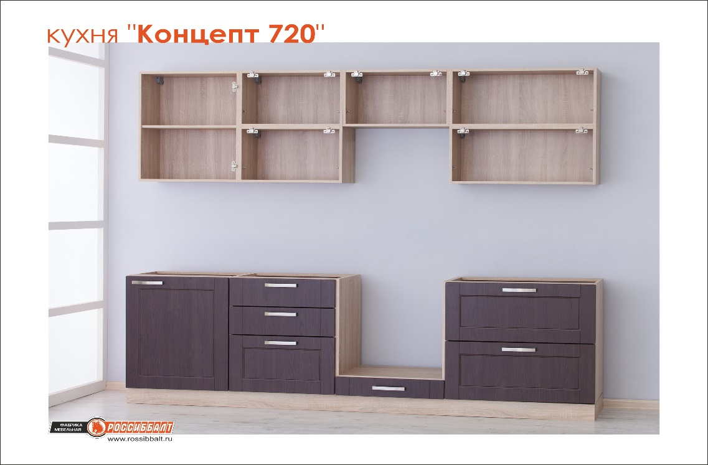
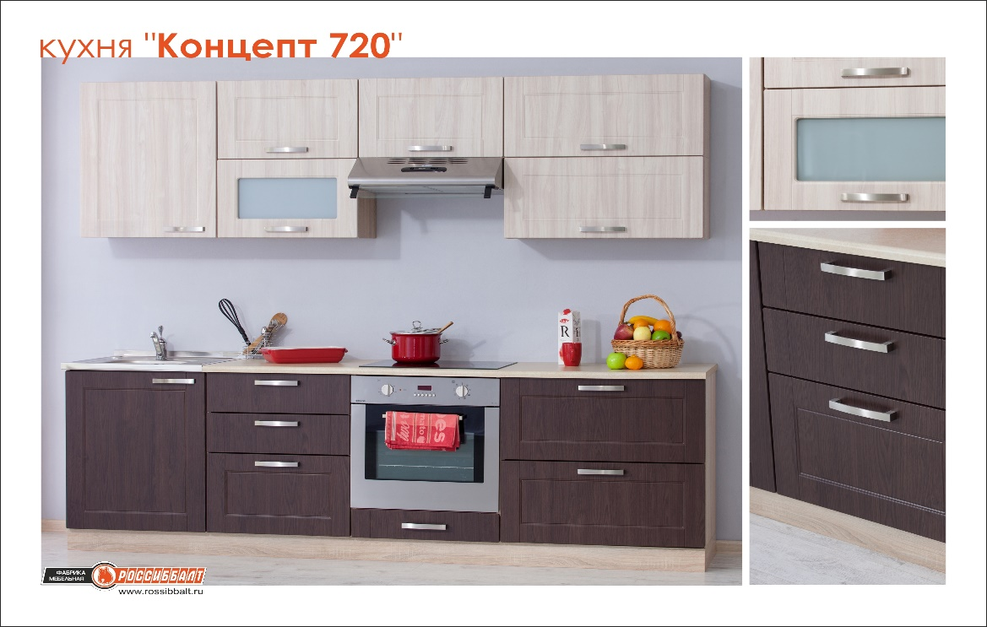
Кухня "Концепт 720"
Корпус: ЛДСП 16 мм "дуб сонома" |  |  |  |  |  |  |  |  |  | Предложение со склада Москва
Задняя стенка-ДВП 3 мм "дуб сонома"
Ящики: Метабокс |  |  |  |  |  |  |  |  |  | Март 2018года
Стоимость без ручек, столешницы и цоколя
Подвесы: Регулируемые |  |  |  |  |  |  |  |  |  | Цена франко-фабрика , в т.ч. НДС 18%
Цоколь: ЛДСП16 Дуб сонома h=100
Опоры: H-100мм регулир.

Модель "Концепт 720" предусматривает универсальный(уникальный) подход к оптимизации торговых и складских площадей. Большая вариативность в подборе комплектов и цветовых решений, поможет продавцу иметь широкое предложение, не затоваривая склад лишним ассортиментом. Широкая модульная линейка позволяет выстроить кухню любой сложности и конфигурации. Корпуса с горизонтальными фасадами укомплектованы газовыми амортизаторами (лифтами), корпуса с ящиками - метабоксами. Напольные тумбы стоят на регулируемых пластиковых опорах. Цоколь ДСП h-100мм, крепится к опорам клипсами. Шкафы-сушки укомплектованы белыми сушками. Однодверные корпуса имеют универсальную пробивку и могут быть как с левым, так и правым открыванием. Фасады упаковываются в коробки из гофрокартона отдельно от корпусов, что позволяет сформировать удобную складскую логистику. Мебель может отгружаться без цоколей, столешниц и ручек, что даёт возможность предоставить конечному покупателю подобрать эти детали самостоятельно, ощутить себя дизайнером. В ассортименте данной программы 34-е фрезы и более 40-а пленок. Единый цвет корпуса очень хорошо сочетается со всеми предложенными моделями фасадов. Возможны цветовые комбинации двух цветов в одной кухне. Снижает финансовые риски при выбытии неходовых цветов, достаточно вывести только фасады.
 |  |  |  |  |  | Стоимость комплекта фасадов из МДФ16 к изделию по категориям: |  |  |  | Стоимость комплекта фасадов из МДФ19 к изделию по категориям:
№ | Изделие/ наименование | Изделие /Описание | Изделие/ Конструктивная схема | Стоимость корпуса изделия | размер фасада | Кристал глянец: Белый металлик, Алюминий металлик, Атлантида металлик. | Прованс: РоялВуд Светлый, РоялВуд Голубой, Крем, Джелатто, Серый камень, Фисташка, Акация светлая. | Страйп: Страйп Белый глянец, Страйп Черный глянец. | Ясень белый | Ваниль | Дуб сонома трюфель, Платина
 |  |  |  |  |  | 1 | 2 | 3 | 4 | 5 | 6
1 | КТ-15 | Тумба 15. Одна дверь. Одна полка. Габариты корпуса: 720х150х500 |  | 968 | фасад 716х146 | 276р. | 249р. | 302р. | 233р. | 463р. | 366р.
 |  |  |  |  | ст-ть изделия с фасадом | 1,244р. | 1,217р. | 1,270р. | 1,201р. | 1,431р. | 1,334р.
2 | КТ-30 | Тумба 30. Одна дверь. Одна полка. Габариты корпуса: 720х300х500 |  | 1,150 | фасад 716х296 | 533р. | 481р. | 592р. | 453р. | 798р. | 711р.
 |  |  |  |  | ст-ть изделия с фасадом | 1,683р. | 1,631р. | 1,742р. | 1,603р. | 1,948р. | 1,861р.
3 | КТ-40 | Тумба 40. Одна дверь. Одна полка. Габариты корпуса: 720х400х500 |  | 1,279 | фасад 716х396 | 705р. | 635р. | 794р. | 597р. | 1,049р. | 955р.
 |  |  |  |  | ст-ть изделия с фасадом | 1,984р. | 1,914р. | 2,073р. | 1,876р. | 2,328р. | 2,234р.
4 | КТ-45 | Тумба 45. Одна дверь. Одна полка. Габариты корпуса: 720х450х500 |  | 1,339 | фасад 716х446 | 789р. | 711р. | 806р. | 671р. | 1,179р. | 1,059р.
 |  |  |  |  | ст-ть изделия с фасадом | 2,128р. | 2,050р. | 2,145р. | 2,010р. | 2,518р. | 2,398р.
5 | КТ-50 | Тумба 50. Одна дверь. Одна полка. Габариты корпуса: 720х500х500 |  | 1,398 | фасад 716х496 | 875р. | 788р. | 985р. | 747р. | 1,313р. | 1,185р.
 |  |  |  |  | ст-ть изделия с фасадом | 2,273р. | 2,186р. | 2,383р. | 2,145р. | 2,711р. | 2,583р.
6 | КТ-60 | Тумба 60. универсально 1 или 2 двери. Одна полка. Габариты корпуса: 720х600х500 |  | 1,571 | комплект фасадов: | 1,066р. | 962р. | 1,184р. | 906р. | 1,422р. | 1,422р.
 |  |  |  |  | фасад 716х296 | 533р. | 481р. | 592р. | 453р. | 711р. | 711р.
 |  |  |  |  | фасад 716х296 | 533р. | 481р. | 592р. | 453р. | 711р. | 711р.
 |  |  |  |  | ст-ть изделия с фасадом | 2,637р. | 2,533р. | 2,755р. | 2,477р. | 2,993р. | 2,993р.
8 | КТ-80 | Тумба 80. Две двери. Одна полка. Габариты корпуса: 720х800х500 |  | 1,804 | комплект фасадов: | 1,410р. | 1,270р. | 1,588р. | 1,194р. | 2,098р. | 1,910р.
 |  |  |  |  | фасад 716х396 | 705р. | 635р. | 794р. | 597р. | 1,049р. | 955р.
 |  |  |  |  | фасад 716х396 | 705р. | 635р. | 794р. | 597р. | 1,049р. | 955р.
 |  |  |  |  | ст-ть изделия с фасадом | 3,214р. | 3,074р. | 3,392р. | 2,998р. | 3,902р. | 3,714р.
12 | КТд+я(м)-40 | Тумба 40. Одна дверь. Одна полка. Один ящик метабокс. Габариты корпуса: 720х400х500 |  | 1,789 | комплект фасадов: | 730р. | 660р. | 806р. | 613р. | 1,105р. | 963р.
 |  |  |  |  | фасад для ящика 176х396 | 194р. | 176р. | 206р. | 157р. | 307р. | 247р.
 |  |  |  |  | фасад 538х396 | 536р. | 484р. | 600р. | 456р. | 798р. | 716р.
 |  |  |  |  | ст-ть изделия с фасадом | 2,519р. | 2,449р. | 2,595р. | 2,402р. | 2,894р. | 2,752р.
13 | КТ2я(м)-60 | Тумба 60. Два ящика метабокс. Габариты корпуса: 720х600х500 |  | 2,602 | комплект фасадов: | 1,070р. | 964р. | 1,184р. | 906р. | 1,578р. | 1,422р.
 |  |  |  |  | фасад для ящика 356х596 | 535р. | 482р. | 592р. | 453р. | 789р. | 711р.
 |  |  |  |  | фасад для ящика 356х596 | 535р. | 482р. | 592р. | 453р. | 789р. | 711р.
 |  |  |  |  | ст-ть изделия с фасадом | 3,672р. | 3,566р. | 3,786р. | 3,508р. | 4,180р. | 4,024р.
14 | КТ2я(м)-80 | Тумба 80. Два ящика метабокс. Габариты корпуса: 720х800х500 |  | 2,924 | комплект фасадов: | 1,412р. | 1,272р. | 1,576р. | 1,192р. | 2,084р. | 1,882р.
 |  |  |  |  | фасад для ящика 356х796 | 706р. | 636р. | 788р. | 596р. | 1,042р. | 941р.
 |  |  |  |  | фасад для ящика 356х796 | 706р. | 636р. | 788р. | 596р. | 1,042р. | 941р.
 |  |  |  |  | ст-ть изделия с фасадом | 4,336р. | 4,196р. | 4,500р. | 4,116р. | 5,008р. | 4,806р.
15 | КТ3я(м)-40 | Тумба 40 с 3-мя ящиками метабокс . Габариты корпуса: 720х400х500 |  | 2661 | комплект фасад: | 751р. | 681р. | 821р. | 785р. | 1,170р. | 981р.
 |  |  |  |  | фасад для ящика 176х396 | 194р. | 176р. | 206р. | 157р. | 307р. | 247р.
 |  |  |  |  | фасад для ящика 176х396 | 194р. | 176р. | 206р. | 314р. | 307р. | 247р.
 |  |  |  |  | фасад для ящика 356х396 | 363р. | 329р. | 409р. | 314р. | 556р. | 487р.
 |  |  |  |  | ст-ть изделия с фасадом | 3,412р. | 3,342р. | 3,482р. | 3,446р. | 3,831р. | 3,642р.
16 | КТ3я(м)-60 | Тумба 60 с 3-мя ящиками метабокс. Габариты корпуса: 720х600х500 |  | 3073 | комплект фасадов: | 923р. | 990р. | 1,196р. | 1,139р. | 1,603р. | 1,445р.
 |  |  |  |  | фасад для ящика 176х596 | 280р. | 254р. | 302р. | 233р. | 407р. | 367р.
 |  |  |  |  | фасад для ящика 176х596 | 280р. | 254р. | 302р. | 453р. | 407р. | 367р.
 |  |  |  |  | фасад для ящика 356х596 | 363р. | 482р. | 592р. | 453р. | 789р. | 711р.
 |  |  |  |  | ст-ть изделия с фасадом | 3,996р. | 4,063р. | 4,269р. | 4,212р. | 4,676р. | 4,518р.
17 | КП2д-40 2,04м | Пенал 40. Три полки. Габариты корпуса: 2040х400х550 |  | 2958 | комплект фасадов: | 1,977р. | 1,778р. | 2,260р. | 1,668р. | 3,000р. | 2,843р.
 |  |  |  |  | фасад 716х396 | 705р. | 635р. | 794р. | 597р. | 1,049р. | 955р.
 |  |  |  |  | фасад 1316х396 | 1,272р. | 1,143р. | 1,466р. | 1,071р. | 1,951р. | 1,888р.
 |  |  |  |  | ст-ть изделия с фасадом | 4,935р. | 4,736р. | 5,218р. | 4,626р. | 5,958р. | 5,801р.
19 | КПпечь-60 2,04м | Пенал 60. под встраиваемый духовой шкаф. Габариты корпуса: 2040х600х550 |  | 3395 | комплект фасадов: | 2,098р. | 1,888р. | 2,374р. | 1,812р. | 3,120р. | 2,840р.
 |  |  |  |  | фасад 716х596 | 1,049р. | 944р. | 1,187р. | 906р. | 1,560р. | 1,420р.
 |  |  |  |  | фасад 716х596 | 1,049р. | 944р. | 1,187р. | 906р. | 1,560р. | 1,420р.
 |  |  |  |  | ст-ть изделия с фасадом | 5,493р. | 5,283р. | 5,769р. | 5,207р. | 6,515р. | 6,235р.
20 | КТпечь(м)-60 | Тумба 60, под встраиваемую печь. Ящик метабокс Габариты корпуса: 720х600х500 |  | 1,588 | фасад 116х596 | 194р. | 176р. | 205р. | 160р. | 246р. | 241р.
 |  |  |  |  | ст-ть изделия с фасадом | 1,782р. | 1,764р. | 1,793р. | 1,748р. | 1,834р. | 1,829р.
21 | КТпз-36 | Тумба 36, со скосом полок на 30гр. Одна дверь, одна полка. Габариты корпуса: 720х360х500 |  | 1,579 | фасад 716х396 | 705р. | 635р. | 794р. | 597р. | 1,049р. | 955р.
 |  |  |  |  | ст-ть изделия с фасадом | 2,284р. | 2,214р. | 2,373р. | 2,176р. | 2,628р. | 2,534р.
22 | КТу-80 | Тумба угловая 80. Экран и лицевая планка ДСП. Одна дверь.. Габариты корпуса: 720х800х500 |  | 1,958 | фасад 716х396 | 705р. | 635р. | 794р. | 597р. | 1,049р. | 955р.
 |  |  |  |  | ст-ть изделия с фасадом | 2,663р. | 2,593р. | 2,752р. | 2,555р. | 3,007р. | 2,913р.
23 | КШ-15 | Шкаф-15. Одна дверь. Одна полка. Габариты корпуса: 720х150х300 |  | 675 | фасад 716х146 | 276р. | 249р. | 302р. | 233р. | 463р. | 366р.
 |  |  |  |  | ст-ть изделия с фасадом | 951р. | 924р. | 977р. | 908р. | 1,138р. | 1,041р.
24 | КШ-30 | Шкаф-30. Одна дверь. Одна полка. Габариты корпуса: 720х300х300 |  | 815 | фасад 716х296 | 533р. | 481р. | 592р. | 453р. | 798р. | 711р.
 |  |  |  |  | ст-ть изделия с фасадом | 1,348р. | 1,296р. | 1,407р. | 1,268р. | 1,613р. | 1,526р.
25 | КШ-40 | Шкаф-40. Одна дверь. Одна полка. Габариты корпуса: 720х400х300 |  | 923 | фасад 716х396 | 705р. | 635р. | 794р. | 597р. | 1,049р. | 955р.
 |  |  |  |  | ст-ть изделия с фасадом | 1,628р. | 1,558р. | 1,717р. | 1,520р. | 1,972р. | 1,878р.
 |  | Шкаф-40. Одна дверь со стеклом. Одна полка. Габариты корпуса: 720х300х300 |  |  | фасад-витрина 716х396 и простое стекло | 1,131р. | 1,057р. | 1,226р. | 1,017р. | 1,496р. | 1,396р.
 |  |  |  |  | ст-ть изделия с фасадом витриной | 2,054р. | 1,980р. | 2,149р. | 1,940р. | 2,419р. | 2,319р.
26 | КШ-45 | Шкаф-45. Одна дверь. Одна полка. Габариты корпуса: 720х450х300 |  | 972 | фасад 716х446 | 789р. | 711р. | 806р. | 671р. | 1,179р. | 1,059р.
 |  |  |  |  | ст-ть изделия с фасадом | 1,761р. | 1,683р. | 1,778р. | 1,643р. | 2,151р. | 2,031р.
27 | КШ-50 | Шкаф-50. Одна дверь. Одна полка. Габариты корпуса: 720х500х300 |  | 1,018 | фасад 716х496 | 875р. | 788р. | 985р. | 747р. | 1,313р. | 1,185р.
 |  |  |  |  | ст-ть изделия с фасадом | 1,893р. | 1,806р. | 2,003р. | 1,765р. | 2,331р. | 2,203р.
28 | КШ-60 | Шкаф-60. Универсальный на 1 или 2 двери. Одна полка. Габариты корпуса: 720х600х300 |  | 1,162 | комплект фасадов: | 1,066р. | 962р. | 1,184р. | 906р. | 1,596р. | 1,422р.
 |  |  |  |  | фасад 716х296 | 533р. | 481р. | 592р. | 453р. | 798р. | 711р.
 |  |  |  |  | фасад 716х296 | 533р. | 481р. | 592р. | 453р. | 798р. | 711р.
 |  |  |  |  | ст-ть изделия с фасадом | 2,228р. | 2,124р. | 2,346р. | 2,068р. | 2,758р. | 2,584р.
30 | КШ-80 | Шкаф-80. Две двери. Одна полка. Габариты корпуса: 720х800х300 |  | 1,351 | комплект фасадов: | 1,410р. | 1,270р. | 1,588р. | 1,194р. | 2,098р. | 1,910р.
 |  |  |  |  | фасад 716х396 | 705р. | 635р. | 794р. | 597р. | 1,049р. | 955р.
 |  |  |  |  | фасад 716х396 | 705р. | 635р. | 794р. | 597р. | 1,049р. | 955р.
 |  |  |  |  | ст-ть изделия с фасадом | 2,761р. | 2,621р. | 2,939р. | 2,545р. | 3,449р. | 3,261р.
 |  | Шкаф-80. со стеклом 2 двери. Одна полка. Габариты корпуса: 720х800х300 |  |  | фасад-витрина 716х396 и простое стекло 2шт | 1,879р. | 1,730р. | 2,067р. | 1,650р. | 2,608р. | 2,409р.
 |  |  |  |  | ст-ть изделия с фасадом витриной | 3,230р. | 3,081р. | 3,418р. | 3,001р. | 3,959р. | 3,760р.
32 | КШв-50(360) | Шкаф-50. Одна горизонтальная дверь. Габариты корпуса: 360х500х300 |  | 761 | фасад 356х496 | 451р. | 407р. | 501р. | 382р. | 668р. | 599р.
 |  |  |  |  | ст-ть изделия с фасадом | 1,212р. | 1,168р. | 1,262р. | 1,143р. | 1,429р. | 1,360р.
33 | КШв-60(360) | Шкаф-60. Одна горизонтальная дверь. Габариты корпуса: 360х600х300 |  | 928 | фасад 356х596 | 535р. | 482р. | 592р. | 453р. | 799р. | 711р.
 |  |  |  |  | ст-ть изделия с фасадом | 1,463р. | 1,410р. | 1,520р. | 1,381р. | 1,727р. | 1,639р.
 |  | Шкаф-60. Одна горизонтальная дверь со стеклом. Габариты корпуса: 360х600х300 |  |  | фасад-витрина 356х596 и простое стекло | 893р. | 837р. | 954р. | 806р. | 1,173р. | 1,080р.
 |  |  |  |  | ст-ть изделия с фасадом витриной | 1,821р. | 1,765р. | 1,882р. | 1,734р. | 2,101р. | 2,008р.
34 | КШв-80(360) | Шкаф-80. Одна горизонтальная дверь. Габариты корпуса: 360х800х300 |  | 1,051 | фасад 356х796 | 706р. | 636р. | 788р. | 596р. | 1,042р. | 941р.
 |  |  |  |  | ст-ть изделия с фасадом | 1,757р. | 1,687р. | 1,839р. | 1,647р. | 2,093р. | 1,992р.
35 | КШпз-36 | Шкаф-36 , со скосом полок на 30гр. Одна дверь. Левая и правая конструкции. Габариты корпуса: 720х360х300 |  | 1,123 | фасад 716х396 | 705р. | 635р. | 794р. | 597р. | 1,049р. | 955р.
 |  |  |  |  | ст-ть изделия с фасадом | 1,828р. | 1,758р. | 1,917р. | 1,720р. | 2,172р. | 2,078р.
 |  | Шкаф-36 , со скосом полок на 20гр. Одна дверь. Дверь со стеклом. Левая и правая конструкции. Габариты корпуса: 720х360х301 |  |  | фасад-витрина 716х396 и простое стекло | 1,131р. | 1,057р. | 1,226р. | 1,017р. | 1,496р. | 1,396р.
 |  |  |  |  | ст-ть изделия с фасадом витриной | 2,254р. | 2,180р. | 2,349р. | 2,140р. | 2,619р. | 2,519р.
36 | КШу-60 | Шкаф угловой-60. Одна дверь. Одна полка. Габариты корпуса: 720х600х600 |  | 1,712 | фасад 716х396 | 705р. | 635р. | 794р. | 597р. | 1,049р. | 955р.
 |  |  |  |  | ст-ть изделия с фасадом | 2,417р. | 2,347р. | 2,506р. | 2,309р. | 2,761р. | 2,667р.
 |  | Шкаф угловой-60. Одна дверь со стеклом. Одна полка. Габариты корпуса: 720х600х600 |  |  | фасад-витрина 716х396 и простое стекло | 1,131р. | 1,057р. | 1,226р. | 1,017р. | 1,496р. | 1,396р.
 |  |  |  |  | ст-ть изделия с фасадом витриной | 2,843р. | 2,769р. | 2,938р. | 2,729р. | 3,208р. | 3,108р.
34 | СШг-60 | Шкаф-60. Две горизонтальная дверь, открывание гармошка "Aventos" фирмы "Blum" 20F2200.05 (вес фас. от 3,611 до 7,639кг.) Габариты корпуса: 720х600х300 |  | 7,437 | комплект из 2-х фас.для шкафа-гармошки-60 (356х596-2шт) СОФТ | 1,070р. | 964р. | 1,184р. | 906р. | 1,578р. | 1,422р.
 |  |  |  |  | ст-ть изделия с фасадом | 8,507р. | 8,401р. | 8,621р. | 8,343р. | 9,015р. | 8,859р.
35 | СШг-80 | Шкаф-80. Две горизонтальная дверь, открывание гармошка "Aventos" фирмы "Blum" 20F2500.05 (вес фас. от 7,431 до 14,097кг.). Габариты корпуса: 720х800х300 |  | 7,627 | комплект из 2-х фас.для шкафа-гармошки-80 (356х796-2шт) СОФТ | 1,412р. | 1,272р. | 1,576р. | 1,192р. | 2,092р. | 1,882р.
 |  |  |  |  | ст-ть изделия с фасадом | 9,039р. | 8,899р. | 9,203р. | 8,819р. | 9,719р. | 9,509р.
38 | Пилястра 715*50 с коробом, шт. |  |  |  |  | нет | нет | нет | нет | 561р. | нет
39 | Профиль-корона 2,4 шт. |  |  |  |  | нет | 1,430р. | нет | нет | 1,292р. | 1,583р.
* | Пенал под холодильник можно комплектовать дополнительными полками

